1.รวม
โครงการภายใต้เป้าหมายแผนแม่บทย่อย: 070101 ต้นทุนโลจิสติกส์ของประเทศไทยต่อผลิตภัณฑ์มวลรวมในประเทศลดลง
กรุณา Log in เข้าระบบ eMENSCR ก่อนดำเนินการ Click ที่ link โครงการนั้น ๆ
หมายเหตุ : หากไม่ Login จะไม่สามารถดูรายละเอียดโครงการได้
โครงการที่ปรากฎเป็นโครงการที่ผ่านการอนุมัติจากผู้บริหาร (M7) ของหน่วยงานเท่านั้น (ข้อมูล ณ เดือนมิถุนายน 2566)

ชื่อโครงการ / การดำเนินงาน | ปีงบประมาณ | วันที่เริ่มต้นโครงการ | วันที่สิ้นสุดโครงการ | หน่วยงานระดับกองหรือเทียบเท่า | หน่วยงานระดับกรมหรือเทียบเท่า | หน่วยงานระดับกระทรวงหรือเทียบเท่า | ประเภทโครงการ | องค์ประกอบ | ปัจจัย
ค่าสำรวจออกแบบรายละเอียดและศึกษาผลกระทบสิ่งแวดล้อมในรายละเอียดโครงการก่อสร้างเขื่อนยกระดับน้ำในแม่น้ำเจ้าพระยาและน่านเพื่อการเดินเรือ | 2556 | กันยายน 2556 | สิงหาคม 2558 | สำนักแผนงาน | กรมเจ้าท่า | กระทรวงคมนาคม |  | 070101V02 | 070101V02F07
ค่าศึกษาทบทวนและสำรวจออกแบบเพื่อก่อสร้างท่าเทียบเรือน้ำลึกสงขลา แห่งที่ 2 | 2556 | มีนาคม 2556 | กันยายน 2569 | สำนักแผนงาน | กรมเจ้าท่า | กระทรวงคมนาคม |  | 070101V02 | 070101V02F07
โครงการพัฒนาโครงสร้างพื้นฐานระบบบริการการเดินอากาศ | 2556 | ตุลาคม 2555 | กันยายน 2563 | กลุ่มงานวิเคราะห์โครงการ | บริษัท วิทยุการบินแห่งประเทศไทย จำกัด | กระทรวงคมนาคม |  | 070101V02 | 070101V02F01
ค่าศึกษาออกแบบรายละเอียดและศึกษาผลกระทบสิ่งแวดล้อม ในการเพิ่มศักยภาพการขนส่งทางน้ำเชื่อมจากแม่น้ำป่าสักผ่านแม่น้ำเจ้าพระยาออกสู่ทะเล | 2558 | มิถุนายน 2558 | พฤษภาคม 2560 | กองวิศวกรรม | กรมเจ้าท่า | กระทรวงคมนาคม |  | 070101V02 | 070101V02F07
แผนปฏิบัติการด้านการพัฒนาสถานีขนส่งสินค้าภูมิภาค (Truck Terminal) ระยะที่ 1-3 (พ.ศ2565 - 2570) | 2558 | ตุลาคม 2557 | กันยายน 2570 | สำนักการขนส่งสินค้า | กรมการขนส่งทางบก | กระทรวงคมนาคม |  | 070101V02 | 070101V02F07
ค่าศึกษาความเหมาะสมและสำรวจออกแบบท่าเทียบเรือรองรับเรือสำราญขนาดใหญ่ (Cruise) ที่จังหวัดกระบี่ และอำเภอสมุย จังหวัดสุราษฎร์ธานี | 2558 | มีนาคม 2558 | กันยายน 2559 | กองวิศวกรรม | กรมเจ้าท่า | กระทรวงคมนาคม |  | 070101V02 | 070101V02F07
ค่าก่อสร้างเขื่อนป้องกันตลิ่งพังในแม่น้ำป่าสัก ระยะที่ 1 (ตอนที่ 1) บริเวณช่วง กม 4+000 ถึง กม.6+000 และ กม.23+000 ถึง กม.29+500 ระยะทางประมาณ 4,500 เมตร | 2558 | พฤษภาคม 2558 | พฤศจิกายน 2560 | กองวิศวกรรม | กรมเจ้าท่า | กระทรวงคมนาคม |  | 070101V02 | 070101V02F07
ค่าก่อสร้างเขื่อนป้องกันตลิ่งพังในแม่น้ำป่าสัก ระยะที่ 1 (ตอนที่ 2) ช่วง กม. 30+000 ถึง กม. 35+500 ระยะทางประมาณ 2,700 เมตร | 2558 | เมษายน 2558 | ตุลาคม 2560 | กองวิศวกรรม | กรมเจ้าท่า | กระทรวงคมนาคม |  | 070101V02 | 070101V02F07
ค่าควบคุมงานก่อสร้างเขื่อนป้องกันตลิ่งพังใน แม่น้ำป่าสัก ระยะที่ 1 (ตอนที่ 1) บริเวณช่วง กม. 4+000 ถึง กม.6+000 และ กม.23+000 ถึง กม. 29+500 ระยะทางประมาณ 4,500 เมตร | 2558 | มีนาคม 2558 | กันยายน 2560 | กองวิศวกรรม | กรมเจ้าท่า | กระทรวงคมนาคม |  | 070101V02 | 070101V02F07
ค่าควบคุมงานก่อสร้างเขื่อนป้องกันตลิ่งพังในแม่น้ำป่าสัก ระยะที่ 1 (ตอนที่ 2) บริเวณช่วง กม 30+00 ถึง กม.35+500 ระยะทางประมาณ 2,700 เมตร | 2558 | มีนาคม 2558 | กันยายน 2560 | กองวิศวกรรม | กรมเจ้าท่า | กระทรวงคมนาคม |  | 070101V02 | 070101V02F07
ค่าก่อสร้างเขื่อนป้องกันตลิ่งพังในแม่น้ำป่าสัก ระยะที่ 1 (ตอนที่ 3) ช่วง กม. 36+000 ถึง กม. 42+000 ระยะทางประมาณ 2,000 เมตร | 2558 | เมษายน 2558 | ตุลาคม 2560 | กองวิศวกรรม | กรมเจ้าท่า | กระทรวงคมนาคม |  | 070101V02 | 070101V02F07
ค่าควบคุมงานก่อสร้างเขื่อนป้องกันตลิ่งพังในแม่น้ำป่าสัก ระยะที่ 1 (ตอนที่ 3) บริเวณช่วง กม.36+00ถึง กม.42+000 ระยะทางประมาณ 2,000 เมตร | 2558 | มีนาคม 2558 | กันยายน 2560 | กองวิศวกรรม | กรมเจ้าท่า | กระทรวงคมนาคม |  | 070101V02 | 070101V02F07
โครงการพัฒนาท่าเรือชายฝั่ง (ท่าเทียบเรือ A) ที่ท่าเรือแหลมฉบัง | 2559 | ธันวาคม 2558 | มิถุนายน 2562 | ท่าเรือแหลมฉบัง | การท่าเรือแห่งประเทศไทย | กระทรวงคมนาคม |  | 070101V02 | 070101V02F07
ค่าศึกษาทบทวนและสำรวจออกแบบรายละเอียด และศึกษาผลกระทบสิ่งแวดล้อมในรายละเอียด (EHIA) เพื่อก่อสร้างท่าเรือน้ำลึกจังหวัดสตูล (ปากบารา) | 2559 | มีนาคม 2559 | พฤศจิกายน 2560 | กองวิศวกรรม | กรมเจ้าท่า | กระทรวงคมนาคม |  | 070101V02 | 070101V02F07
ค่าศึกษาความเหมาะสมและสำรวจออกแบบท่าเทียบเรือโดยสารเพื่อการท่องเที่ยวบริเวณสนามบินภูเก็ต (ลงเรือ-ขึ้นเครื่อง) | 2559 | มีนาคม 2559 | กันยายน 2560 | กองวิศวกรรม | กรมเจ้าท่า | กระทรวงคมนาคม |  | 070101V02 | 070101V02F07
ค่าก่อสร้างเขื่อนกันทรายและคลื่นปากร่องน้ำตะโก อ.ทุ่งตะโก จ.ชุมพร | 2559 | กุมภาพันธ์ 2559 | กรกฎาคม 2561 | กองวิศวกรรม | กรมเจ้าท่า | กระทรวงคมนาคม |  | 070101V02 | 070101V02F07
ค่าก่อสร้างโครงสร้างป้องกันการกัดเซาะชายฝั่งบริเวณหาดสมิหลา ถ.ชลาทัศน์ อ.เมือง จ.สงขลา | 2559 | พฤษภาคม 2559 | มิถุนายน 2561 | กองวิศวกรรม | กรมเจ้าท่า | กระทรวงคมนาคม |  | 070101V02 | 070101V02F07
ค่าก่อสร้างอาคารสำนักงาน อาคารชุดพักอาศัย 10 หน่วย เขื่อนป้องกันตลิ่งพัง โป๊ะเทียบเรือ พร้อมสิ่งก่อสร้างประกอบ สำนักงานเจ้าท่าภูมิภาค สาขาสมุทรสาคร | 2559 | มีนาคม 2559 | กันยายน 2560 | กองวิศวกรรม | กรมเจ้าท่า | กระทรวงคมนาคม |  | 070101V02 | 070101V02F07
เครื่องหยั่งน้ำหาความลึกระบบดิจิตอล | 2560 | มีนาคม 2560 | มิถุนายน 2561 | กองวิศวกรรม | กรมเจ้าท่า | กระทรวงคมนาคม |  | 070101V03 | 070101V03F03
โครงการพัฒนาท่าเทียบเรือชายฝั่ง 20G ทกท. | 2560 | ตุลาคม 2559 | ตุลาคม 2563 | ฝ่ายปฏิบัติการเรือและสินค้า | การท่าเรือแห่งประเทศไทย | กระทรวงคมนาคม |  | 070101V02 | 070101V02F07
ค่าก่อสร้างอาคารที่ทำการของกรมเจ้าท่า กรุงเทพมหานคร | 2560 | มีนาคม 2560 | มีนาคม 2563 | กองวิศวกรรม | กรมเจ้าท่า | กระทรวงคมนาคม |  | 070101V02 | 070101V02F07
ค่าศึกษาสำรวจออกแบบเพื่อเพิ่มศักยภาพในการเดินเรือแม่น้ำเจ้าพระยา ช่วงบริเวณคลองโผงเผง ถึงวัดพนัญเชิงวรวิหาร จ.พระนครศรีอยุธยา | 2560 | มีนาคม 2560 | มิถุนายน 2561 | กองวิศวกรรม | กรมเจ้าท่า | กระทรวงคมนาคม |  | 070101V02 | 070101V02F07
ค่าศึกษาเพื่อวางแผนแม่บท และออกแบบรายละเอียด (ในจุดวิกฤต) เพื่อแก้ไขปัญหาตลิ่งพังในแม่น้ำภาคตะวันออกเฉียงเหนือ | 2560 | มีนาคม 2560 | สิงหาคม 2561 | กองวิศวกรรม | กรมเจ้าท่า | กระทรวงคมนาคม |  | 070101V02 | 070101V02F07
ปรับปรุงแผงกันคลื่นที่จอดพักเรือท่าเทียบเรือปัตตานี และปรับปรุงพื้นที่หลังท่า จ.ปัตตานี | 2560 | มีนาคม 2560 | กันยายน 2562 | กองวิศวกรรม | กรมเจ้าท่า | กระทรวงคมนาคม |  | 070101V02 | 070101V02F07
โครงการก่อสร้างอาคารเรียน ศูนย์พัฒนาบุคลากรด้านการบิน อาคารฝ่ายอำนวยการและสิ่งก่อสร้างประกอบ พร้อมครุภัณฑ์ของสถาบันการบินพลเรือน (สบพ.) | 2560 | กันยายน 2560 | กุมภาพันธ์ 2564 |  | สถาบันการบินพลเรือน | กระทรวงคมนาคม |  | 070101V02 | 070101V02F07
ค่าปรับปรุงท่าเทียบเรือบ้านศาลาด่าน อ.เกาะลันตา จ.กระบี่ | 2560 | มีนาคม 2560 | กันยายน 2560 | กองวิศวกรรม | กรมเจ้าท่า | กระทรวงคมนาคม |  | 070101V02 | 070101V02F07
ก่อสร้างเขื่่อนกันทรายและคลื่่นร่องน้ำหลังสวน อ.หลังสวน จ.ชุมพร | 2560 | มีนาคม 2560 | กันยายน 2562 | กองวิศวกรรม | กรมเจ้าท่า | กระทรวงคมนาคม |  | 070101V02 | 070101V02F07
ก่อสร้างเขื่อนป้องกันการกัดเซาะชายฝั่ง บริเวณ ต.ชิงโค ต.หัวเขา อ.สิงหนคร จ.สงขลา | 2560 | มีนาคม 2560 | กรกฎาคม 2563 | กองวิศวกรรม | กรมเจ้าท่า | กระทรวงคมนาคม |  | 070101V02 | 070101V02F07
ก่อสร้างกำแพงหินทิ้งป้องกันการกัดเซาะชายฝั่ง บริเวณ ม.7 และ ม.10 ต.ขนาบนาก อ.ปากพนัง จ.นครศรีธรรมราช | 2560 | กุมภาพันธ์ 2560 | กรกฎาคม 2561 | กองวิศวกรรม | กรมเจ้าท่า | กระทรวงคมนาคม |  | 070101V02 | 070101V02F07
1.1.9 โครงการรถไฟฟ้าสายสีเหลือง ช่วงลาดพร้าว - สำโรง | 2560 | พฤศจิกายน 2559 | มิถุนายน 2565 | ฝ่ายบริหารงานก่อสร้าง 2 | การรถไฟฟ้าขนส่งมวลชนแห่งประเทศไทย | กระทรวงคมนาคม |  | 070101V02 | 070101V02F01
โครงการพัฒนาศูนย์ฝึกการบินหัวหิน จังหวัดประจวบคีรีขันธ์ | 2560 | มกราคม 2560 | กันยายน 2564 |  | สถาบันการบินพลเรือน | กระทรวงคมนาคม |  | 070101V02 | 070101V02F02
โครงการยกระดับมาตรฐานสถาบันการบินพลเรือนในฐานะสมาชิกโครงการ TRAINAIR PLUS Full Member ขององค์การการบินพลเรือนระหว่างประเทศ (ICAO) ไประดับ ICAO Regional Training Centres of Excellence (RTCEs) | 2560 | มกราคม 2560 | กันยายน 2564 |  | สถาบันการบินพลเรือน | กระทรวงคมนาคม |  | 070101V02 | 070101V02F02
ค่าศึกษาความเหมาะสมและสำรวจออกแบบเพื่อปรับปรุงขยายท่าเทียบเรือเกาะพีพี จ.กระบี่ | 2560 | มีนาคม 2560 | กันยายน 2561 | กองวิศวกรรม | กรมเจ้าท่า | กระทรวงคมนาคม |  | 070101V03 | 070101V03F03
ก่อสร้างและปรับปรุงท่าเรือโดยสารในแม่น้ำเจ้าพระยา จำนวน 22 แห่ง | 2561 | มีนาคม 2561 | สิงหาคม 2562 | กองวิศวกรรม | กรมเจ้าท่า | กระทรวงคมนาคม |  | 070101V02 | 070101V02F01
ปรับปรุงท่าเรือโดยสารท่าช้าง แขวงพระบรมมหาราชวัง เขตพระนคร กรุงเทพมหานคร | 2561 | มีนาคม 2561 | มีนาคม 2562 | กองวิศวกรรม | กรมเจ้าท่า | กระทรวงคมนาคม |  | 070101V02 | 070101V02F01
กล้องสำรวจแบบประมวลผล (Total Station) พร้อมอุปกรณ์ครบชุด | 2561 | มกราคม 2561 | เมษายน 2561 | กองวิศวกรรม | กรมเจ้าท่า | กระทรวงคมนาคม |  | 070101V03 | 070101V03F03
เครื่องหาพิกัดด้วยสัญญาณดาวเทียม (GNSS) พร้อมอุปกรณ์ครบชุด | 2561 | มกราคม 2561 | เมษายน 2561 | กองวิศวกรรม | กรมเจ้าท่า | กระทรวงคมนาคม |  | 070101V03 | 070101V03F03
ค่าควบคุมงานก่อสร้างอาคารที่ทำการของกรมเจ้าท่า กรุงเทพมหานคร | 2561 | พฤษภาคม 2561 | ธันวาคม 2563 | กองวิศวกรรม | กรมเจ้าท่า | กระทรวงคมนาคม |  | 070101V02 | 070101V02F07
...

2.เรียง VC
โครงการภายใต้เป้าหมายแผนแม่บทย่อย: 070101 ต้นทุนโลจิสติกส์ของประเทศไทยต่อผลิตภัณฑ์มวลรวมในประเทศลดลง
กรุณา Log in เข้าระบบ eMENSCR ก่อนดำเนินการ Click ที่ link โครงการนั้น ๆ
หมายเหตุ : หากไม่ Login จะไม่สามารถดูรายละเอียดโครงการได้
โครงการที่ปรากฎเป็นโครงการที่ผ่านการอนุมัติจากผู้บริหาร (M7) ของหน่วยงานเท่านั้น (ข้อมูล ณ เดือนมิถุนายน 2566)

องค์ประกอบ | ปัจจัย | ชื่อโครงการ / การดำเนินงาน | ปีงบประมาณ | วันที่เริ่มต้นโครงการ | วันที่สิ้นสุดโครงการ | หน่วยงานระดับกองหรือเทียบเท่า | หน่วยงานระดับกรมหรือเทียบเท่า | หน่วยงานระดับกระทรวงหรือเทียบเท่า | ประเภทโครงการ
070101V01 | 070101V01F02 | (62)โครงการเพิ่มขีดความสามารถการบริหารจัดการโลจิสติกส์และโซ่อุปทานภาคอุตสาหกรรม | 2562 | ตุลาคม 2561 | กันยายน 2562 | กองโลจิสติกส์ | กรมส่งเสริมอุตสาหกรรม | กระทรวงอุตสาหกรรม
070101V01 | 070101V01F02 | (63)โครงการเพิ่มขีดความสามารถการบริหารจัดการโลจิสติกส์และโซ่อุปทานภาคอุตสาหกรรม | 2563 | ตุลาคม 2562 | กันยายน 2563 | กองโลจิสติกส์ | กรมส่งเสริมอุตสาหกรรม | กระทรวงอุตสาหกรรม
070101V01 | 070101V01F02 | โครงการเพิ่มขีดความสามารถในการบริหารจัดการโลจิสติกส์และโซ่อุปทานภาคอุตสาหกรรม (64) | 2564 | มกราคม 2564 | สิงหาคม 2564 | กองโลจิสติกส์ | กรมส่งเสริมอุตสาหกรรม | กระทรวงอุตสาหกรรม
070101V01 | 070101V01F04 | ศึกษาบูรณาการรูปแบบการพัฒนาสถานีเปลี่ยนถ่ายและกระจายสินค้าของประเทศเชื่อมการขนส่งสินค้าหลายรูปแบบ และพัฒนาจุดพักรถบรรทุกบนโครงข่ายถนนสายหลัก ในพื้นที่กรุงเทพมหานคร ปริมณฑล และพื้นที่ต่อเนื่อง กรุงเทพมหานคร | 2564 | มกราคม 2564 | เมษายน 2565 | สำนักแผนความปลอดภัย | สำนักงานนโยบายและแผนการขนส่งและจราจร | กระทรวงคมนาคม
070101V01 | 070101V01F04 | ซ่อมสร้างถนนลาดยางผิวทางแอสฟัลติกคอนกรีต สาย ลบ.5072 แยก ทข.ลบ.4003 - บ้านข่อยใต้ ตำบลโพธิ์ตรุ อำเภอเมืองลพบุรี จังหวัดลพบุรี | 2564 | ตุลาคม 2563 | กันยายน 2564 | แขวงทางหลวงชนบทลพบุรี | กรมทางหลวงชนบท | กระทรวงคมนาคม
070101V01 | 070101V01F04 | ซ่อมสร้างถนนลาดยางผิวทางแอสฟัลติกคอนกรีต สาย ลบ.4132 แยก ทล.3196 - บ้านโพตลาดแก้ว ตำบลโคกกะเทียม อำเภอเมืองลพบุรี จังหวัดลพบุรี | 2564 | ตุลาคม 2563 | กันยายน 2564 | แขวงทางหลวงชนบทลพบุรี | กรมทางหลวงชนบท | กระทรวงคมนาคม
070101V01 | 070101V01F04 | ซ่อมสร้างถนนลาดยางผิวทางแอสฟัลติกคอนกรีต สาย ลบ.1017 แยก ทล.1 - บ้านเพนียด ตำบลเกาะแก้ว อำเภอโคกสำโรง จังหวัดลพบุรี | 2564 | ตุลาคม 2563 | กันยายน 2564 | แขวงทางหลวงชนบทลพบุรี | กรมทางหลวงชนบท | กระทรวงคมนาคม
070101V01 | 070101V01F04 | โครงการพัฒนาเครือข่ายอุตสาหกรรมการขนส่ง การผลิต และการกระจายสินค้าแบบควบคุมอุณหภูมิ (Cold Chain) เพื่อส่งเสริมการขนส่งทางถนนให้มีความปลอดภัยและมีประสิทธิภาพ | 2564 | ธันวาคม 2563 | ตุลาคม 2564 | สำนักการขนส่งสินค้า | กรมการขนส่งทางบก | กระทรวงคมนาคม
070101V01 | 070101V01F04 | โครงการพัฒนาบุคลากรรองรับอุตสาหกรรมโลจิสติกส์ พ.ศ. 2565 | 2565 | ตุลาคม 2564 | กันยายน 2565 | สำนักพัฒนาผู้ฝึกและเทคโนโลยีการฝึก | กรมพัฒนาฝีมือแรงงาน | กระทรวงแรงงาน
...

3.Pivot VC
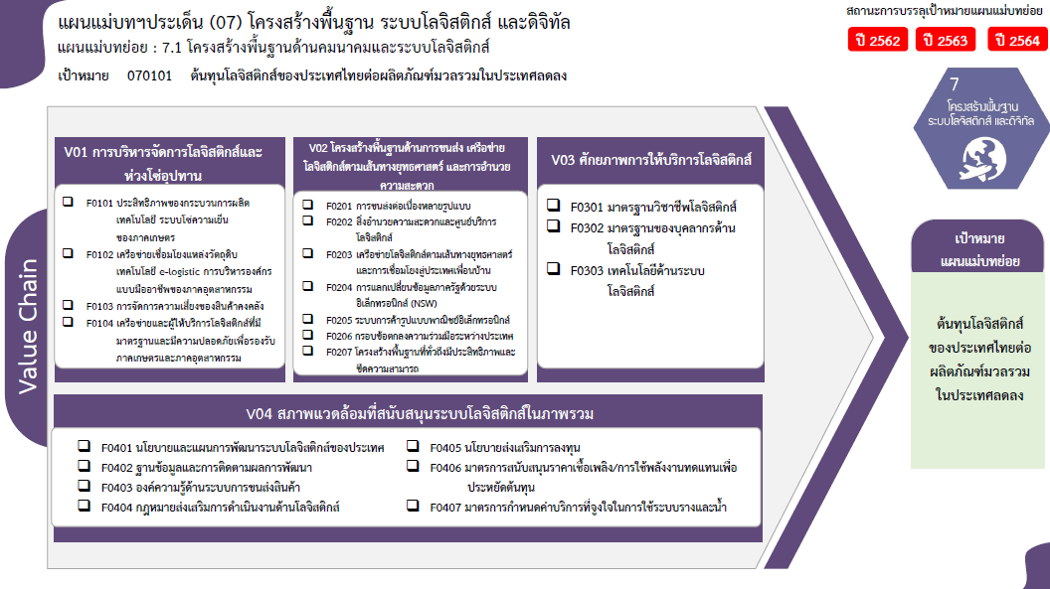
...
2562 | 2563 | 2564 | 2565 | 2566 | รวมจำนวนโครงการทั้งหมด
1 | 1 | 6 | 3 |  | 11
1 | 1 | 1 |  |  | 3
 |  | 5 | 3 |  | 8
65 | 175 | 206 | 177 | 1 | 689
2 | 3 | 14 | 6 | 1 | 35
1 | 17 | 27 | 12 |  | 61
1 | 5 | 5 | 9 |  | 20
 |  | 3 |  |  | 4
35 โครงการ
0 โครงการ
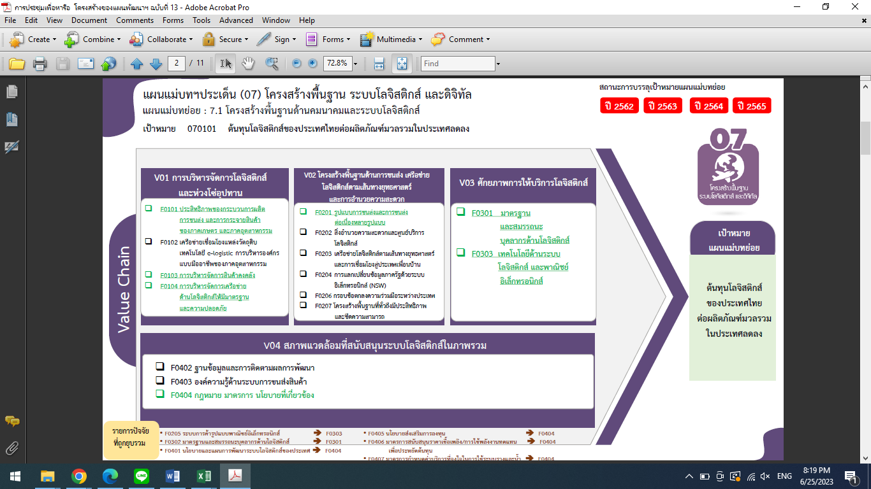
61 | 150 | 157 | 150 |  | 569
9 | 4 | 1 | 4 |  | 22
0 โครงการ
61 โครงการ
1 โครงการ
 |  |  | 1 |  | 1
3 โครงการ
9 | 4 | 1 | 3 |  | 21
20 โครงการ
5 | 7 | 6 | 3 |  | 22
0 โครงการ
4 โครงการ
21 โครงการ
1 | 1 | 2 | 2 |  | 6
0 โครงการ
 | 2 | 3 | 1 |  | 6
0 โครงการ
1 |  |  |  |  | 2
8 โครงการ
569 โครงการ
1 | 1 |  |  |  | 2
2 | 3 | 1 |  |  | 6
80 | 187 | 219 | 187 | 1 | 744

6 โครงการ
2 โครงการ

6 โครงการ
0 โครงการ
6 โครงการ
2 โครงการ
0 โครงการ

รวมทั้งสิ้น 744 โครงการ
 |  |  |  |  |  | หมายเหตุ: n* หมายถึง โครงการเพื่อขับเคลื่อนการบรรลุเป้าหมายตามยุทธศาสตร์ชาติ ประจำปีงบประมาณ พ.ศ. 2566

0 โครงการ
35 โครงการ
1 โครงการ

3 โครงการ
61 โครงการ
21 โครงการ

20 โครงการ

0 โครงการ
4 โครงการ
0 โครงการ

8 โครงการ
569 โครงการ

6 โครงการ

0 โครงการ

16 โครงการ

รวมทั้งสิ้น 744 โครงการ

